Inschrijvingen
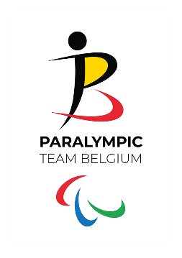
BOCCIA - INSCHRIJVINGEN
Belgisch Kampioenschap individueel
Zaterdag 9 en zondag 10 mei 2026

Naam bocciaclub
Naam sporttakverantwoordelijke

Inschrijvingen - SPELERS
Nr | Voornaam | Achternaam | Geboortedatum | Klasse | Bedrag
1
2
3
4
5
6
7
8
9
10
11
12
13
14
15
16
17
18
19
20
 |  |  |  | TOTAAL | 0.00 €

Inschrijvingen - SCHEIDSRECHTERS
Nr | Voornaam | Achternaam | Beschikbaar zaterdag | Beschikbaar zondag
1
2
3
4
5

*inschrijvings- en betalingsdeadline, zie uitnodiging

